Брелок закатной Москва
Фамилия имя отчество |  |  |  | дата

Брелок закатной "Москва"

Артикул | Фото товара | Размер | Кол-во шт. | Стоимость 1ед. | Сумма, руб | Примечание
1 | 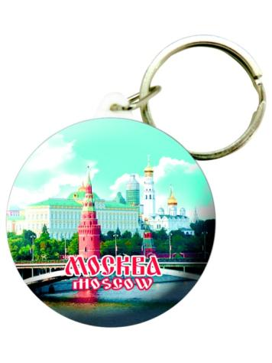 | D 44 мм. | 0 | 20.00 | -
2 | 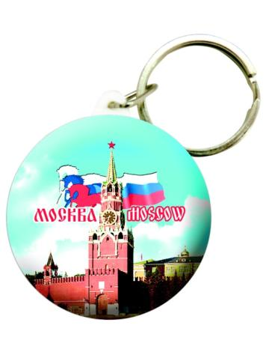 | D 44 мм. | 0 | 20.00 | -
3 | 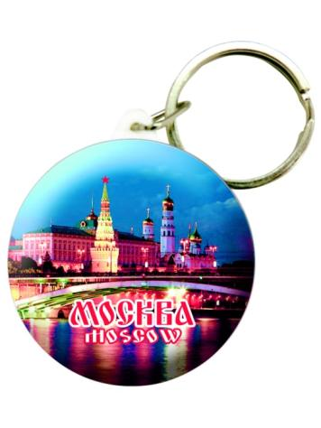 | D 44 мм. | 0 | 20.00 | -
4 | 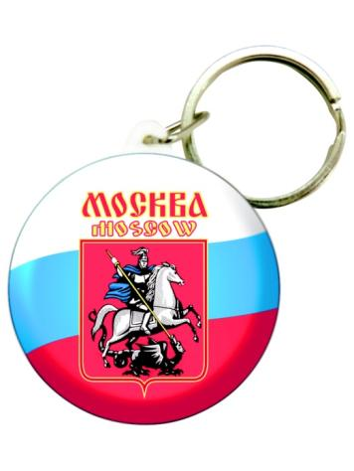 | D 44 мм. | 0 | 20.00 | -
5 | 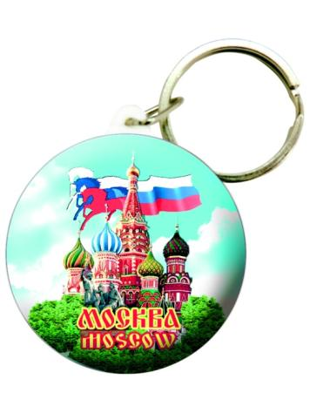 | D 44 мм. | 0 | 20.00 | -
Итого сумма за весь заказ |  |  |  |  | -

